简略版
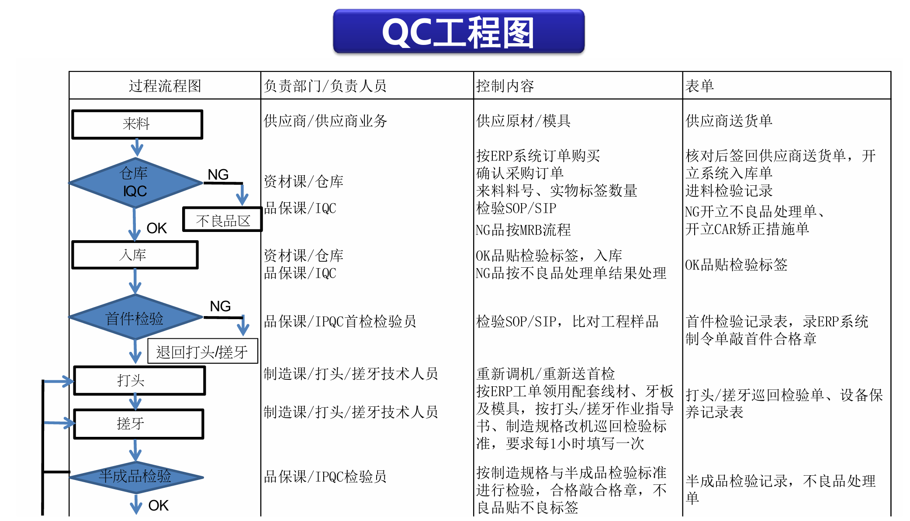

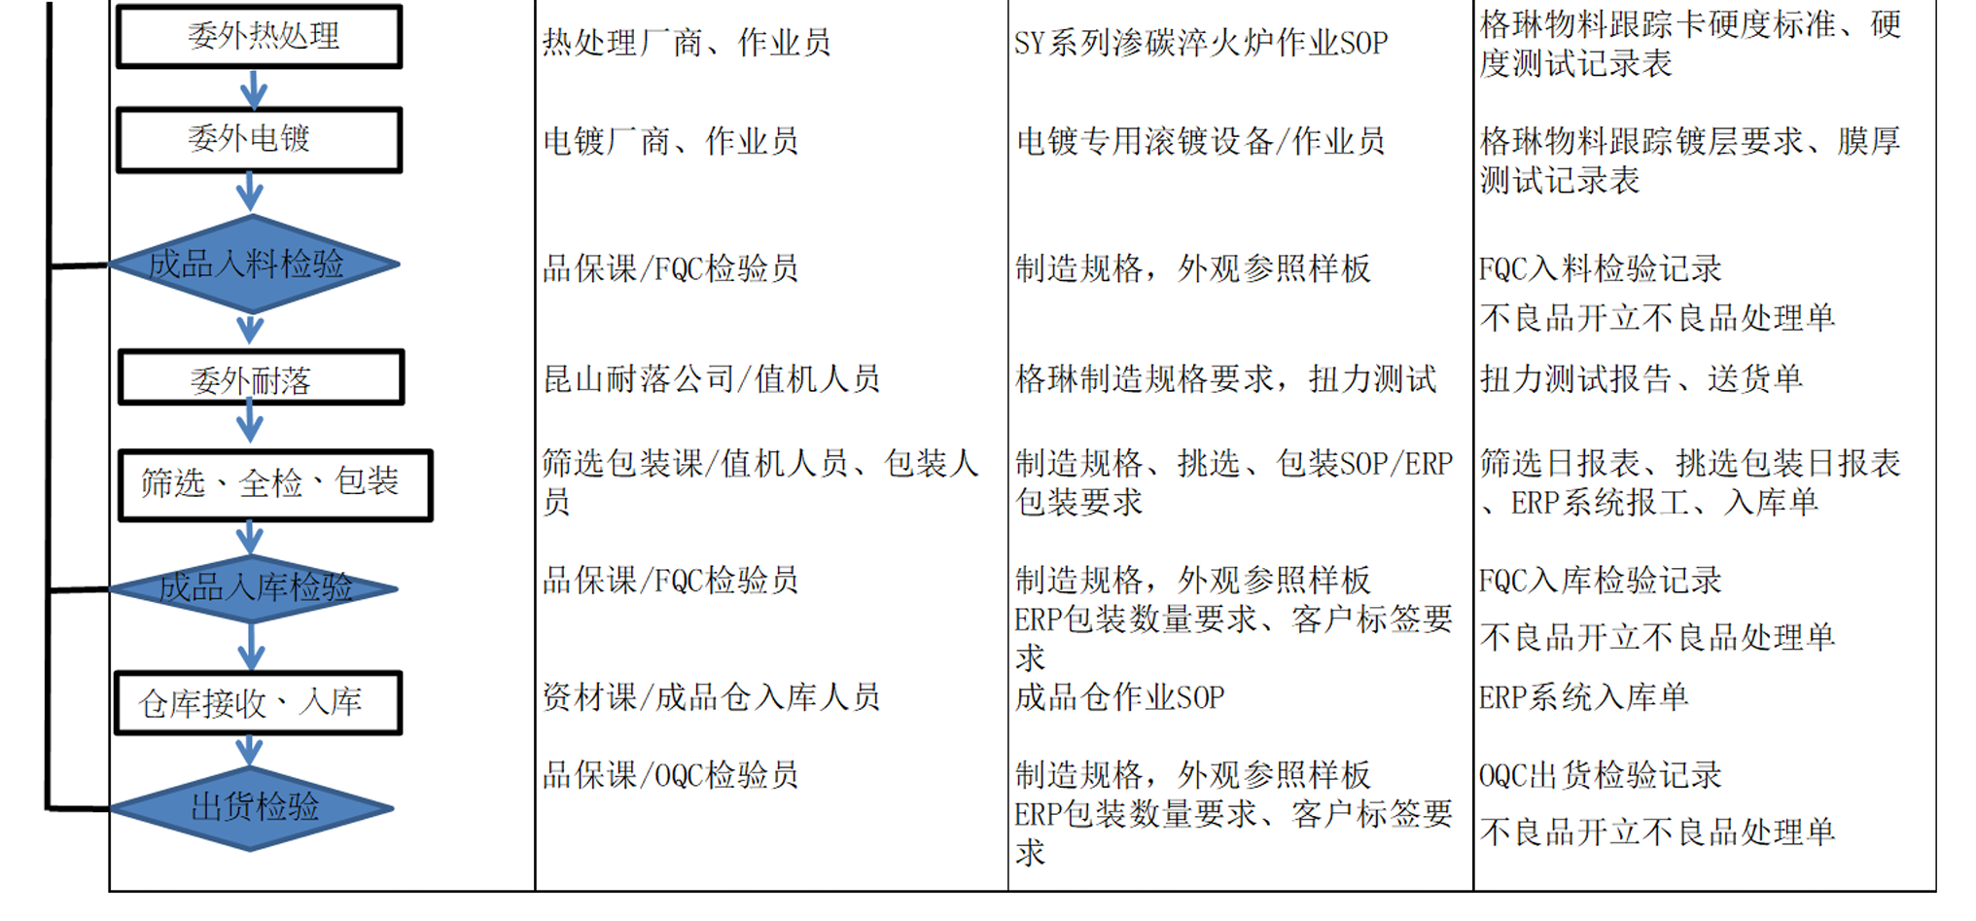

公司简介简图
Quy trình | Bộ phận / Người phụ trách | Nội dung kiểm soát | Biểu mẫu
过程流程图 | 负责部门／负责人员 | 控制内容 | 表单
Nhập kho | Nhà cung cấp | Cung cấp nguyên liệu/khuôn | Phiếu giao hàng NCC
来料 | 供应商／供应商业务 | 供应原材／模具 | 供应商送货单
 |  | Mua theo đơn ERP | Đối chiếu, ký lại phiếu giao hàng, lập phiếu nhập kho
 |  | 按ERP 系统订单购买 | 核对后签回供应商送货单，开立系统入库单
NG
 | Kho | Xác nhận đơn mua
Kho/IQC | 资材课/仓库 | 确认采购订单
仓库/IQC | QC/IQC | Mã số, nhãn, số lượng thực tế | Biên bản kiểm nhập
 | 品保课/IQC | 来料料号、实物标签数量 | 进料检验记录
Khu vực hàng lỗi NG |  | Kiểm tra SOP/SIP | Lập phiếu xử lý NG, lập CAR
NG 不良品区 |  | 检验SOP/SIP | NG 开立不良品处理单、开立CAR 矫正措施单
 |  | Hàng NG xử lý theo MRB | Dán nhãn kiểm tra hàng OK
OK
 |  | NG 品按MRB 流程 | OK 品贴检验标签
 | Kho | Dán nhãn hàng OK, nhập kho | Dán nhãn kiểm tra hàng OK
OK nhập kho | 资材课/仓库 | OK 品贴检验标签，入库 | OK 品贴检验标签
OK 入库 | QC/IQC | Xử lý hàng NG theo phiếu xử lý | Xử lý theo phiếu xử lý
 | 品保课/IQC | NG 品按不良品处理单结果处理 | NG 品按不良品处理单结果处理
NG
Kiểm tra đầu mẻ | QC/IPQC | Kiểm tra SOP/SIP, so với mẫu | Biên bản kiểm đầu, đóng dấu OK trên ERP
首件检验 | 品保课/IPQC | 检验SOP/SIP，比对工程样品 | 首件检验记录表，录ERP 系统制令单敲首件合格章
Trả lại đánh đầu / se ren |  | Điều chỉnh máy lại / gửi lại kiểm đầu
退回打头／搓牙 |  | 重新调机／重新送首检
Đánh đầu / Se ren | Đánh đầu / Se ren | Nhận vật tư theo lệnh ERP, kiểm tra mỗi giờ theo SOP | Phiếu kiểm tra đánh đầu/se ren, bảo dưỡng máy
打头／搓牙 | 制造课／打头／搓牙 | 按ERP 工单领用配套线材、牙板及模具，按打头／搓牙作业指导书、制造规格改机巡回检验标准，要求每1 小时填写一次 | 打头／搓牙巡回检验单、设备保养记录表
NG
Kiểm tra bán thành phẩm | QC/IPQC | Kiểm tra theo tiêu chuẩn, đóng dấu OK, dán nhãn lỗi | Biên bản kiểm bán thành phẩm, phiếu xử lý lỗi
半成品检验 | 品保课/IPQC | 按制造规格与半成品检验标准进行检验，合格敲合格章，不良品贴不良标签 | 半成品检验记录，不良品处理单
OK
Gia công nhiệt bên ngoài | Nhà cung cấp dịch vụ xử lý nhiệt / Nhân viên vận hành | Quy trình vận hành chuẩn (SOP) lò tôi thấm cacbon | Thẻ theo dõi vật tư, tiêu chuẩn độ cứng, biên bản đo độ cứng
委外热处理 | 热处理厂商/作业员 | 渗碳淬火炉作业SOP | 格琳物料跟踪卡硬度标准、硬度测试记录表
Mạ bên ngoài | Thiết bị mạ / công nhân | Thiết bị mạ / công nhân | Thẻ theo dõi mạ, biên bản đo độ dày màng
委外电镀 | 电镀厂商／作业员 | 电镀专用滚镀设备／作业员 | 格琳物料跟踪镀层要求、膜厚测试记录表
NG
 |  |  | Biên bản kiểm nhập FQC
Kiểm tra đầu vào thành phẩm | QC/FQC | Tiêu chuẩn sản xuất, ngoại quan theo mẫu | FQC 入料检验记录
成品入料检验 | 品保课/FQC | 制造规格，外观参照样板 | Lập phiếu xử lý hàng lỗi
OK
 |  |  | 不良品开立不良品处理单
Gia công chống rỉ bên ngoài | Công ty Nylok / nhân viên | Báo cáo đo lực xoắn | Báo cáo đo lực xoắn, phiếu giao hàng
委外耐落 | 耐落公司／值机人员 | 扭力测试报告 | 扭力测试报告、送货单
Sàng lọc, kiểm tra toàn bộ, đóng gói | Bộ phận sàng lọc/đóng gói | Quy trình vận hành chuẩn (SOP) sản xuất, sàng lọc, đóng gói / Yêu cầu đóng gói trên ERP | Báo cáo sàng lọc, đóng gói, báo công ERP, phiếu nhập kho
筛选、全检、包装 | 筛选包装课／值机人员、包装人员 | 制造规格、挑选、包装SOP/ERP包装要求 | 筛选日报表、挑选包装日报表、ERP 系统报工、入库单
NG
 |  | Tiêu chuẩn sản xuất, ngoại quan theo mẫu | Biên bản kiểm nhập FQC
Kiểm tra nhập kho thành phẩm | QA / FQC | 制造规格，外观参照样板 | FQC 入库检验记录
成品入库检验 | 品保课／FQC 检验员 | Yêu cầu về số lượng đóng gói trên ERP, yêu cầu về nhãn của khách hàng | Lập phiếu xử lý hàng lỗi
OK
 |  | ERP包装数量要求、客户标签要求 | 不良品开立不良品处理单
Kho nhận, nhập kho | Kho | Quy trình vận hành chuẩn (SOP) kho thành phẩm | Phiếu nhập kho ERP
仓库接收、入库 | 资材课/仓库 | 成品仓作业SOP | ERP 系统入库单
 |  | Tiêu chuẩn sản xuất, ngoại quan theo mẫu | Biên bản kiểm xuất OQC
Kiểm tra xuất hàng | QC/OQC | 制造规格，外观参照样板 | OQC 出货检验记录
出货检验 | 品保课/OQC | Yêu cầu về số lượng đóng gói trên ERP, yêu cầu về nhãn của khách hàng | Lập phiếu xử lý hàng lỗi
 |  | ERP包装数量要求、客户标签要求 | 不良品开立不良品处理单

